Monthly Report
Quick Action Summary Report Assessment Detail

 | ข้อมูล ณ วันที่ : | 07/10/2562 11:49:58

 | Dealer : | บริษัทเอเชียวัฒนามอเตอร์ จำกัด(สาขาพระราม 2)
 | Year : | 2019
 | Month : | 9
 | Score : | 33 %

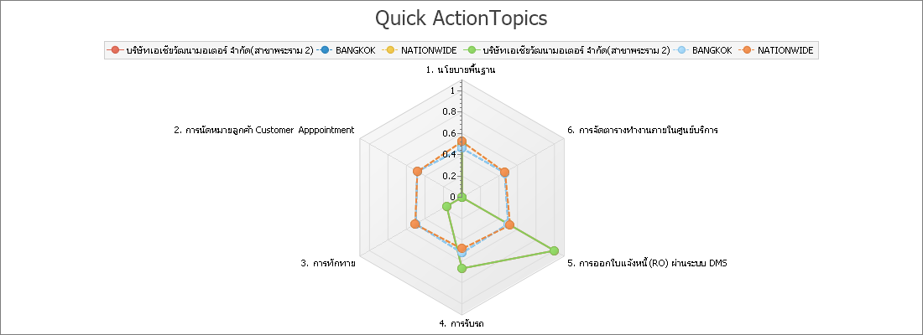

หัวข้อ | บริษัทเอเชียวัฒนามอเตอร์ จำกัด(สาขาพระราม 2) | REGION | NATIONWIDE
1. นโยบายพื้นฐาน | 50% | 46% | 52%
2. การนัดหมายลูกค้า Customer Apppointment | 0% | 48% | 48%
3. การทักทาย | 17% | 50% | 51%
4. การรับรถ | 67% | 52% | 48%
5. การออกใบแจ้งหนี้ (RO) ผ่านระบบ DMS | 100% | 50% | 52%
6. การจัดตารางทำงานภายในศูนย์บริการ | 0% | 46% | 47%

Topic Score
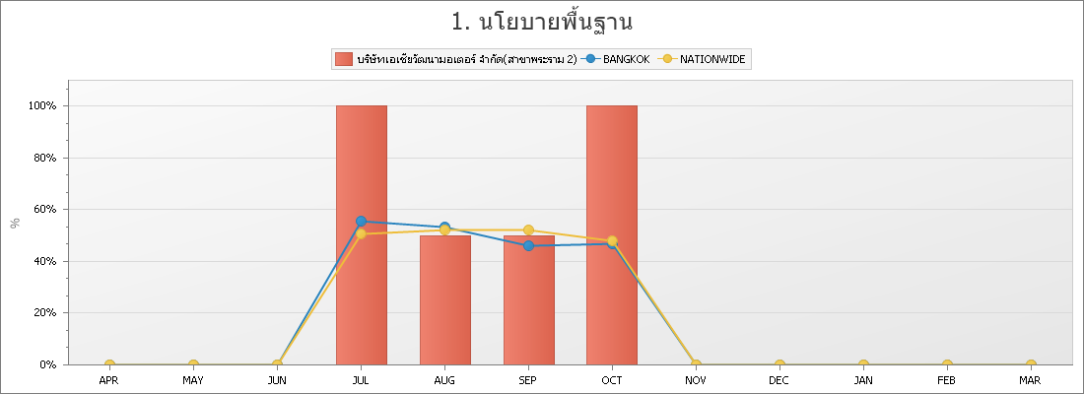

DATA_VALUE | APR | MAY | JUN | JUL | AUG | SEP | OCT | NOV | DEC | JAN | FEB | MAR
บริษัทเอเชียวัฒนามอเตอร์ จำกัด(สาขาพระราม 2) |  |  |  | 100% | 50% | 50% | 100%
BANGKOK |  |  |  | 55% | 53% | 46% | 47%
NATIONWIDE |  |  |  | 51% | 52% | 52% | 48%

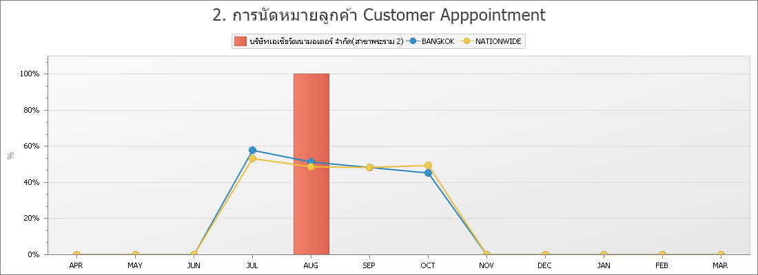

DATA_VALUE | APR | MAY | JUN | JUL | AUG | SEP | OCT | NOV | DEC | JAN | FEB | MAR
บริษัทเอเชียวัฒนามอเตอร์ จำกัด(สาขาพระราม 2) |  |  |  | 0% | 100% | 0% | 0%
BANGKOK |  |  |  | 58% | 52% | 48% | 45%
NATIONWIDE |  |  |  | 53% | 49% | 48% | 50%

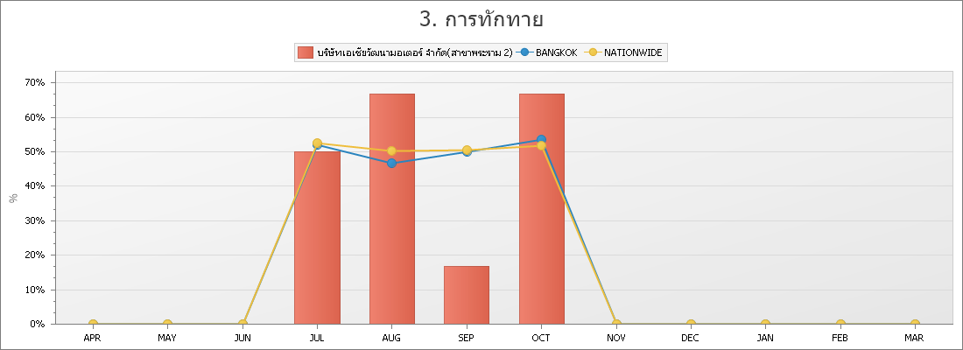

DATA_VALUE | APR | MAY | JUN | JUL | AUG | SEP | OCT | NOV | DEC | JAN | FEB | MAR
บริษัทเอเชียวัฒนามอเตอร์ จำกัด(สาขาพระราม 2) |  |  |  | 50% | 67% | 17% | 67%
BANGKOK |  |  |  | 52% | 47% | 50% | 54%
NATIONWIDE |  |  |  | 52% | 50% | 51% | 52%

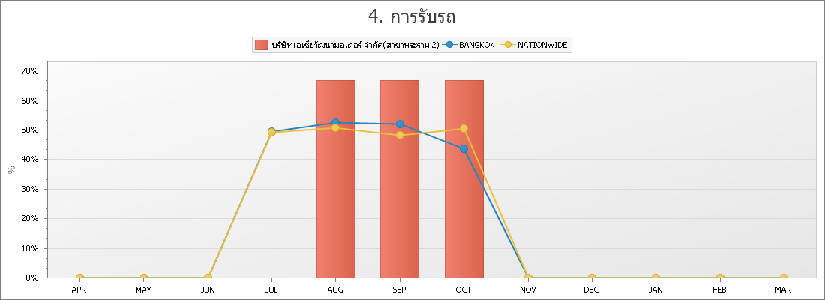

DATA_VALUE | APR | MAY | JUN | JUL | AUG | SEP | OCT | NOV | DEC | JAN | FEB | MAR
บริษัทเอเชียวัฒนามอเตอร์ จำกัด(สาขาพระราม 2) |  |  |  | 0% | 67% | 67% | 67%
BANGKOK |  |  |  | 49% | 53% | 52% | 44%
NATIONWIDE |  |  |  | 49% | 51% | 48% | 51%

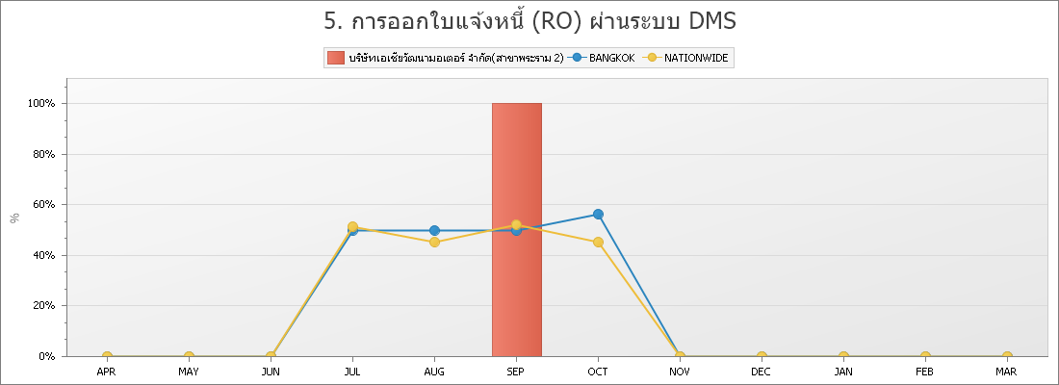

DATA_VALUE | APR | MAY | JUN | JUL | AUG | SEP | OCT | NOV | DEC | JAN | FEB | MAR
บริษัทเอเชียวัฒนามอเตอร์ จำกัด(สาขาพระราม 2) |  |  |  | 0% | 0% | 100% | 0%
BANGKOK |  |  |  | 50% | 50% | 50% | 56%
NATIONWIDE |  |  |  | 51% | 45% | 52% | 45%

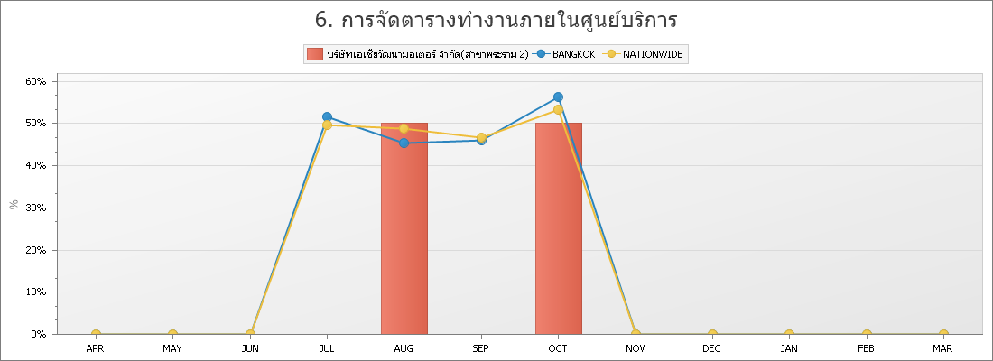

NAME | APR | MAY | JUN | JUL | AUG | SEP | OCT | NOV | DEC | JAN | FEB | MAR
บริษัทเอเชียวัฒนามอเตอร์ จำกัด(สาขาพระราม 2) |  |  |  | 0% | 50% | 0% | 50%
BANGKOK |  |  |  | 52% | 45% | 46% | 56%
NATIONWIDE |  |  |  | 50% | 49% | 47% | 53%

